©一周进步
©版权声明 B站的小伙伴你好，感谢遇见爱学习的你，如果想了解更多内容，可以点击右侧图片进入一周进步官网，里面有更多知识等你学习👉 此外，还需要严肃的和大家声明几点： 本课程虽然在B站免费提供给大家，但版权仍归一周进步所有，未经书面同意私自录制、转载传播等行为均属侵权行为。 一周进步官网平台上所有内容，包括但不限于视频、文字、图片均由一周进步或其他权利人依法拥有其知识产权，包括但不限于著作权、商标权、专栏权等。未经一周进步的明确书面特别授权，任何人不得为任何目的使用以及向任何自然人或单位提供出售、营销、出版或利用一周进步官网上提供的任何内容或服务。 如有违反者，将承担由此给一周进步或其他权利人造成的一切损失。 祝大家学习愉快 | 

开始


开始吧 >

1.规范录入数据


下一步 >

ID | 名字 | 性别 | 年龄 | 职位 | ID | 名字 | 性别 | 年龄 | 职位
1 | 李达康 | 男 | 33 | 书记
2 | 陈海 | 男 | 33 | 厅长
3 | 赵东来 | 男 | 30 | 所长
4 | 陆亦可 | 女 | 25 | 副局长
5 | 高小琴 | 女 | 28 | 厂长
6 | 高小凤 | 女 | 27 | 副厂长

2.特殊格式录入数据
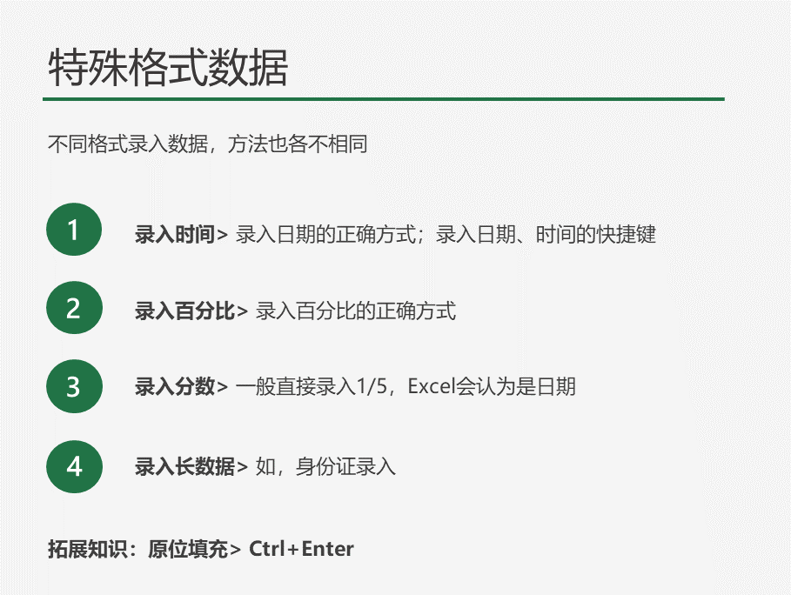
时间 | 百分比 | 分数录入 | 身份证

原位填充

作业
作业练习

ID | 日期 | 姓名 | 性别 | 职位 | 身份证号码 | 戏精占比 | 机构属性
1 | 43097 | 李达康 | 男 | 书记 | 410458189008190794 | 80% | 影视公司
2 | 43098 | 陈海 | 男 | 厅长 |  | 90% | 影视公司
3 | 43099 | 赵东来 | 男 | 所长 |  | 60% | 影视公司
4 | 43100 | 陆亦可 | 女 | 副局长 |  | 70% | 影视公司
5 | 43101 | 高小琴 | 女 | 厂长 |  | 90% | 影视公司
6 | 43102 | 高小凤 | 女 | 副厂长 |  | 70% | 影视公司

